唛头明细
系列 | 创新吊牌 | 产品吊牌 | 腰卡 | 后口袋纸卡 | 吊牌绳 | 主标 | 尺码标 | 洗标
ORIGINALS CORE DENIM | INNOVATION TICKET - OPTION 2 ALMOST RIGID PROGRAM JJW-OR-IT-002 45MM X 120MM | 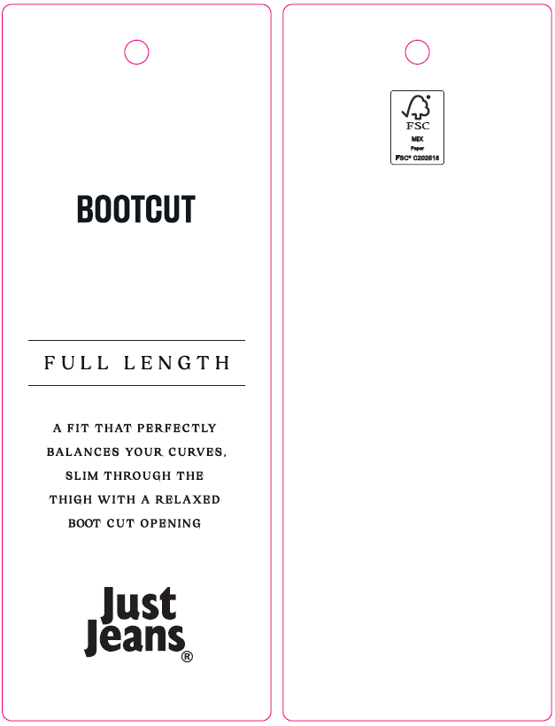 PRODUCT TICKET JJW-OR-ST 45MM X 120MM * REFER TO SEPARATE ARTWORK | WAIST TICKET JJW-OR-WT 40MM X 108MM * REFER TO SEPARATE ARTWORK | 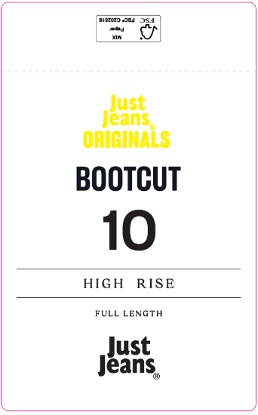 BACK POCKET TICKET JJW-OR-PT 75MM X 130MM * REFER TO SEPARATE ARTWORK | WITH BELT LOOP: JJW-ST-001 (37CM, ENDS KNOTTED) | SATIN : JJW-WL001-EF 25mm x 42mm | SIZE LABEL : JJW-PL001-MF 12mm x 48mm | 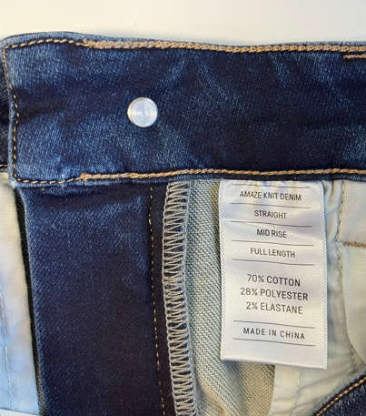 |  | 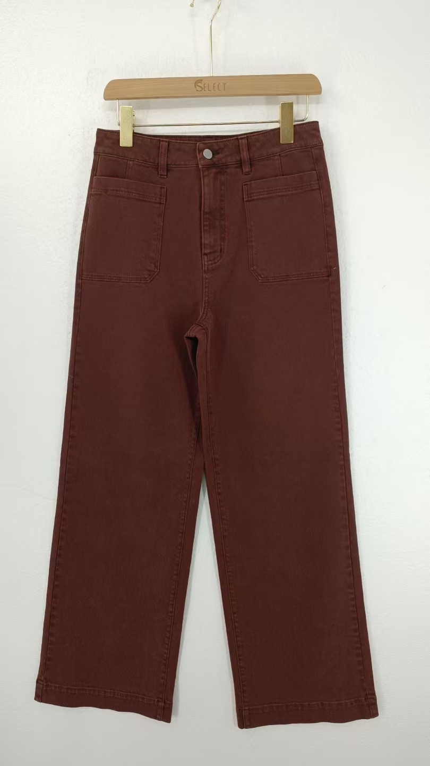
编号 | JJW-GE-CO-007 | JJW-ST-003 | JJW-WL004-EF | JJW-PL001-MF | JJW-CL002-MF | JJW-WL001-EF | JJW-PL001-MF | JJW-CLO01-MF

039399 唛头明细
收货地址 | 海扬中泰服装有限公司 山东省枣庄市市中区长江西路25号 刘士会13361115260 |  |  |  | 样品收货地址 |  | 威海思来进出口有限公司 山东省威海市环翠区天鹅岭路59号5楼24C 武广明18606418899
每个唛头发货后需要单独发5个样品给威海思来办公室！！
尺码 | 6码 | 8码 | 9码 | 10码 | 11码 | 12码 | 14码 | 16码 | 合计
件数 | 172 | 389 | 306 | 518 | 433 | 606 | 557 | 282 | 3263

唛头 | 编号 | 尺码/数量 |  |  |  |  |  |  |  | 合计 | 发货数 | 备注 | 图示 不看文字
 |  | 6码 | 8码 | 9码 | 10码 | 11码 | 12码 | 14码 | 16码
主标 | JJW-WL004-EF | 3296 |  |  |  |  |  |  |  | 3296 |  | 11-7 可以生产
尺码标 | JJW-PL001-MF | 174 | 393 | 309 | 523 | 437 | 612 | 563 | 285 | 3296 |  | 11-7 可以生产
洗标 | JJW-CL002-MF | 3296 |  |  |  |  |  |  |  | 3296 |  | 11-7 等洗标画稿
创新吊牌 | JJW-OR-IT-001 | 3296 |  |  |  |  |  |  |  | 3296 |  | 等客户确认印刷内容
产品吊牌 | JJW-OR-ST | 3296 |  |  |  |  |  |  |  | 3296
腰卡 | JJW-OR-WT | 174 | 393 | 309 | 523 | 437 | 612 | 563 | 285 | 3296
后口袋纸卡 | JJW-OR-PT | 174 | 393 | 309 | 523 | 437 | 612 | 563 | 285 | 3296
吊牌绳 | JJW-ST-001 | 174 |  |  |  |  |  |  |  | 174 |  | 和吊牌一起发货

